様式４ 自己点検・評価
 |  |  |  |  |  |  | 様式４
 |  |  |  |  |  | 大学等名 | 帝塚山学院大学
自己点検・評価について

① | プログラムの自己点検・評価を行う体制（委員会・組織等）
 | 基盤教育機構

 |  |  | （責任者名） | 渡邊 隆弘 | （役職名） | 機構長

② | 自己点検・評価体制における意見等
 | 自己点検・評価の視点 |  |  | 自己点検・評価体制における意見・結果・改善に向けた取組等
 | 学内からの視点
 |  | プログラムの履修・修得状況 |  | 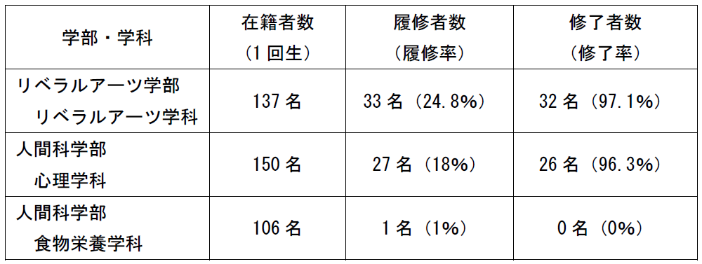 本プログラムは基盤教育科目（選択科目）として、2022年度以降入学生を対象に全学に開講している。本年度の履修・修得状況は以下のとおりである。 また、プログラム終了時に行った授業アンケート（回答率85％）の結果概要は別紙のとおりであり、おおむね高評価を受けたと考えられる。 プログラムの履修・修得状況および授業アンケートの結果は基盤教育機構、教学委員会および関連ワーキンググループに報告がなされ、ワーキングを通して各学科に共有されている。
 |  | 学修成果 |  | 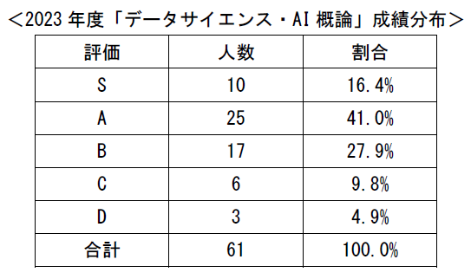 授業毎に実施するミニレポートにより、毎回の授業における学生の学修成果および次回授業へ向けた改善点を確認している。プログラムの終盤では、学んだ内容をもとに課題を設定し、解決策をまとめて成果発表するグループワークを実施するとともに、最終回にはLMSを活用したオンライン上の到達度の確認を行い、学修成果を確認している。 また、基盤教育機構、教学委員会および関連ワーキンググループにおいて、プログラムの単位修得率、成績分布の状況を共有し、学修成果の評価と今後に向けた改善方策を検討している。
 |  | 学生アンケート等を通じた学生の内容の理解度 |  | プログラム終了時に、履修者全員を対象にした授業アンケートを実施し、基盤教育機構、授業担当者、教学委員会および関連ワーキンググループにおいて結果を共有し、授業改善につなげている。今後は本学のアセスメントプランの項目に組み込み、全学的なPDCAサイクルの中でプログラムの改善に取り組む予定である。 また、プログラムの進捗に伴い、学期ごとに行っている授業受講に関する学生アンケートおよび卒業時調査、卒業後調査等を活用し、学生のニーズをふまえたプログラムの改善を図っていく。
 |  | 学生アンケート等を通じた後輩等他の学生への推奨度 |  | 授業アンケートでは、他の学生への推奨度を問う設問は設定されていないが、授業アンケートの結果、92.5％の学生が本プログラムに対して高い満足度を示していることから、一定の評価を受けたと考えている。今後、新学期ガイダンスにおいて、実際にプログラムを終えた学生がガイダンスに登壇し、推奨科目として科目の紹介を行い、他の学生への履修を勧めていく予定である。
 |  | 全学的な履修者数、履修率向上に向けた計画の達成・進捗状況 |  | 次年度以降、毎年1％ずつの履修者増を目指す。本プログラムが1回生配当科目であることから、大学案内や入学予定者へ配布する冊子においてプログラムの紹介を行うとともに、各学期のガイダンスにおいて、各学科の専門性とのつながりをふまえながら、活発な広報活動を行い、履修率の向上に取り組む。
 | 学外からの視点
 |  | 教育プログラム修了者の進路、活躍状況、企業等の評価 |  | 令和4年度よりスタートしたプログラムであることから、まだ卒業生を輩出しておらず、評価することができないが、令和7年度にはプログラムを履修した学生が初めて卒業するため、その後に卒業生アンケート等を通して評価を行う予定である。
 |  | 産業界からの視点を含めた教育プログラム内容・手法等への意見 |  | 大学の自己点検・評価および認証評価による評価の機会、また、AI事業を展開している企業との意見交換を通して、本プログラムの改善に反映させていく。企業との意見交換では、具体的に以下の意見が得られた。 ①プログラム全体への意見 初学者の学生が多い中、最終のアウトプットとして非常に良いアウトプットが複数提出されている。通常の講義とは異なり、短期間での実施であったため、知識の忘却が始まる前に学習を進めていくことができたのが良いアウトプットにつながったと推察する。本プログラムで学ぶ内容は、学部、学科に関係なく、今後万人にとって必要な知識となっていくことから、多くの学生にとって受講が必要な領域であると考える。 ②今後の改善点 今後はアウトプットの提出にとどまらず、グループごと、もしくは選抜したグループにて発表する時間をプログラム内に設け、他の学生の意見を取り入れていくことが必要であると考える。また、2年次、3年次で履修する授業との関連をプログラム内に設計することで、関連授業科目との接続を図り、知識の定着や応用を目指すことも必要だと考える。
 | 数理・データサイエンス・ＡＩを「学ぶ楽しさ」「学ぶことの意義」を理解させること |  |  | 各人の専攻に関わらず、データサイエンス・AIに関する基本知識を持っていることが、これからの社会を生き抜く上で不可欠になるため、その基礎を身につけ、実社会で実践できるようになることをプログラムの目的としている。 プログラムでは、身近にある様々なデータを実際に扱うことで、学び始めたばかりの学生にも親しみやすく興味を持たせる工夫をしている。グループワークや個別のワークを通して最新の技術を体験しながら学び、成果発表までを能動的に行うことで、学生の好奇心と達成感を高めるよう工夫している。
 | 内容・水準を維持・向上しつつ、より「分かりやすい」授業とすること |  |  | 授業アンケートや各種の評価、企業との意見交換、授業公開等の取り組みを通して、学生にとってよりわかりやすい授業の検討を行っている。また、今後は学内のアセスメントプランの項目に組み込み、全学的な内部質保証システムに従って自己点検・評価をしていく。

